Zadania
Zadanie 1.
Wypełnij tabliczkę mnożenia jedną formułą. (Należy użyć odpowiedniego adresowania absolutnego)

 | Tabliczka mnożenia
 |  | 1 | 2 | 3 | 4 | 5 | 6 | 7 | 8 | 9
 | 1 | 1
 | 2
 | 3
 | 4
 | 5
 | 6
 | 7
 | 8
 | 9

Zadanie 2.
Na podstawie danych z arkusza 'DANE' przygotuj zestawienie ilości godzin rozmów telefonicznych w call center po latach i miesiącach. Podpowiedź: Przed użyciem tabeli przestawnej, do obróbki danych użyj funkcji rok i miesiąc.

OCZEKIWANY WYNIK

Zadanie 3.
Na podstawie sumy tych danych z poprzedniego zadania sporządź wykres sezonowości taki jak ponizej.

OCZEKIWANY WYNIK
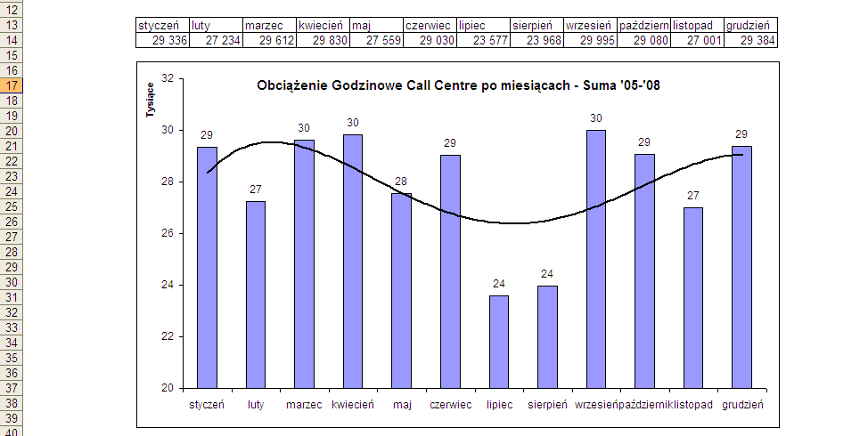

Zadanie 4.
Oblicz zmiany obciążenia rok do roku, oraz udział godzin z każdego miesiąca w danych rocznych.

OCZEKIWANY WYNIK

Zadanie 5.
Utwórz listę wyboru dla miesięcy i w komórce obok korzystając z funkcji wyszukaj.poziomo utwórz formułę znajdującą wybraną wartość dla 2008 roku.

OCZEKIWANY WYNIK
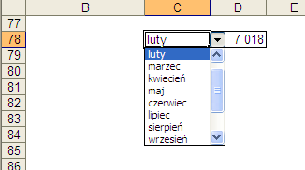

Zadanie 6.
Na podstawie danych z 2008 korzystając z funkcji Jeżeli wprowadź tekst "Urlopy!" w miesiącach w których obciążenie Call Centre jest niższe od średniej, pozostałe komórki pozostaw puste.

OCZEKIWANY WYNIK

